Leht1
Tööpäev |  |  |  |  | Nädalavahetus
 | Suvi TP | Projekt TP | Muutus lkm |  |  | Suvi NV | Projekt NV | Muutus lkm
116 | 865.5 | 899.07 | 33.57 |  | 116 | 340.08 | 353.26 | 13.18
116A | 195.03 | 201.59 | 6.56 |  | 116A | 130.02 | 134.4 | 4.38
116B | 520.92 | 520.92 | 0 |  | 116B | 315.66 | 315.66 | 0
116C | 281.24 | 295.01 | 13.77 |  | 116C | 247.08 | 256.43 | 9.35
 |  | Lisanduv lkm tööpäeviti: | 53.9 |  |  |  | Lisanduv lkm LP, PP ja pühad: | 26.91

Kuupäev | Päev | Lisanduv lkm |  | Lisanduvad liinikilomeetrid perioodil 15.06.2026 - 17.07.2026 |  |  |  |  |  | 1508.80 | km
2026-06-15 | 1 | 53.9 |  |  |  |  |  |  | Tariif edel Ikv 2026 | 1.76 | eur | tariif muutub
2026-06-16 | 2 | 53.9 |  |  |  |  |  |  | Maksumus kokku: | 2655.5 | eur + km
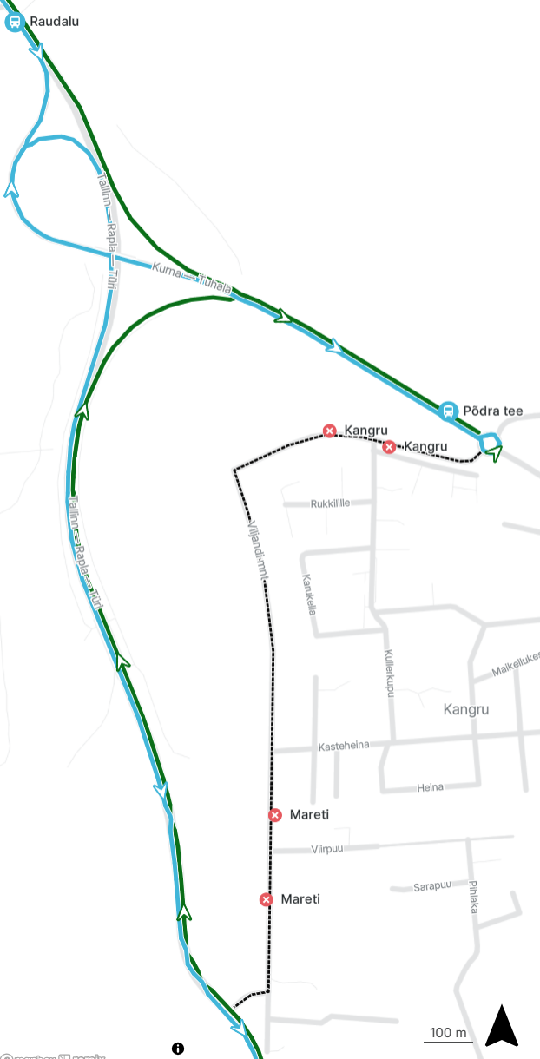
2026-06-17 | 3 | 53.9
2026-06-18 | 4 | 53.9
2026-06-19 | 5 | 53.9
2026-06-20 | 6 | 26.91
2026-06-21 | 7 | 26.91
2026-06-22 | 1 | 53.9
2026-06-23 | 2 | 26.91
2026-06-24 | 3 | 26.91
2026-06-25 | 4 | 53.9
2026-06-26 | 5 | 53.9
2026-06-27 | 6 | 26.91
2026-06-28 | 7 | 26.91
2026-06-29 | 1 | 53.9
2026-06-30 | 2 | 53.9
2026-07-01 | 3 | 53.9
2026-07-02 | 4 | 53.9
2026-07-03 | 5 | 53.9
2026-07-04 | 6 | 26.91
2026-07-05 | 7 | 26.91
2026-07-06 | 1 | 53.9
2026-07-07 | 2 | 53.9
2026-07-08 | 3 | 53.9
2026-07-09 | 4 | 53.9
2026-07-10 | 5 | 53.9
2026-07-11 | 6 | 26.91
2026-07-12 | 7 | 26.91
2026-07-13 | 1 | 53.9
2026-07-14 | 2 | 53.9
2026-07-15 | 3 | 53.9
2026-07-16 | 4 | 53.9
2026-07-17 | 5 | 53.9
 |  | 1508.8

